Passo a Passo
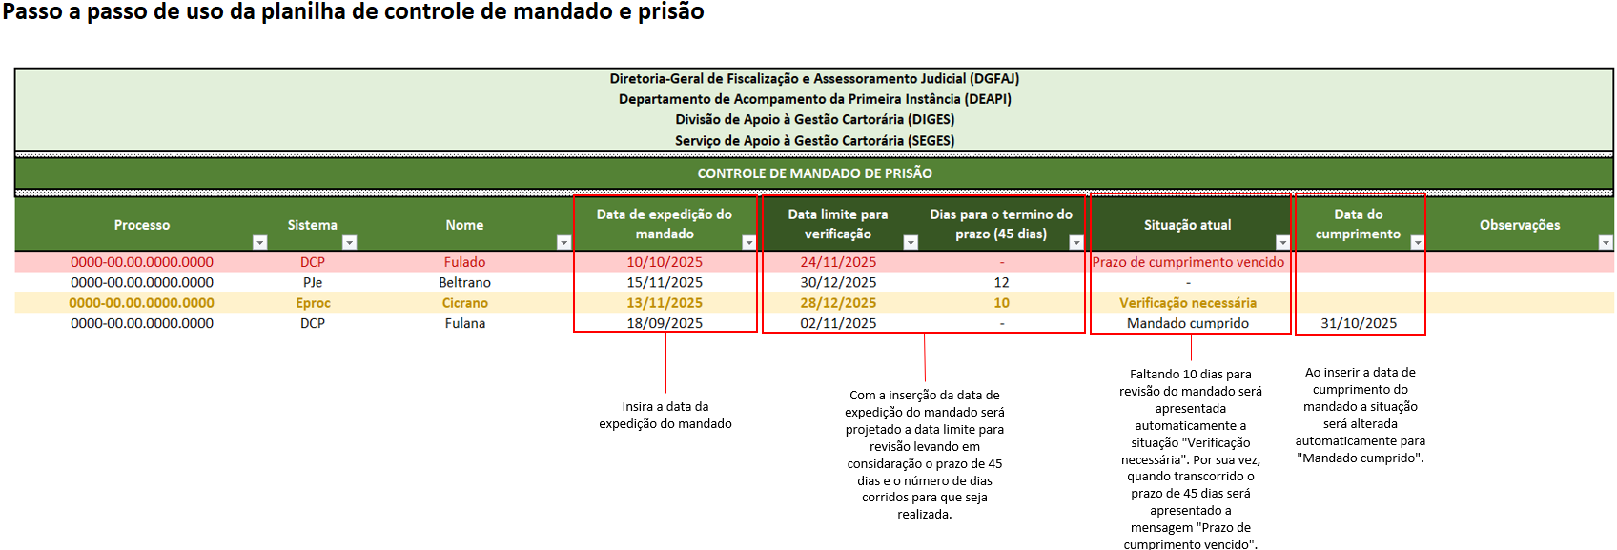

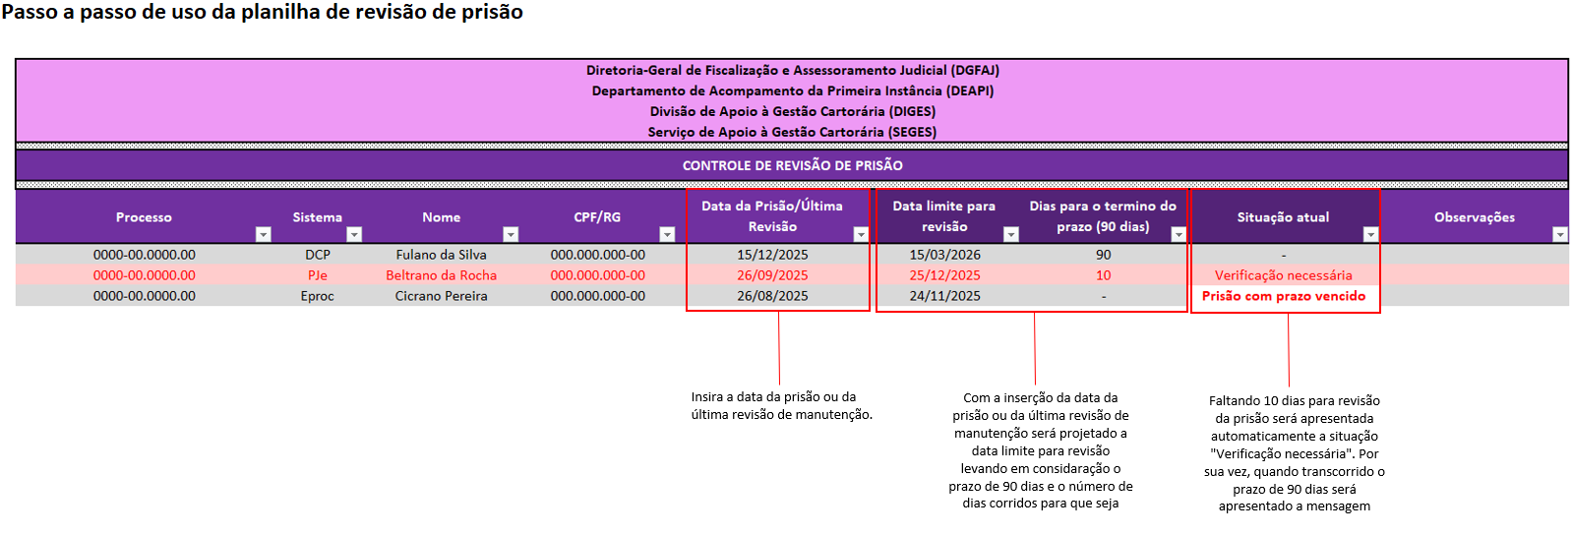

Passo a Passo de uso da planilha de controle de cartas precatórias expedidas

Ao informar a data de devolução o campo "Situação" será alterado para devolvido
Insirá a data em que o processo foi recebimento no juízo deprecado
Infome como será a contagem dos dias
Informe o prazo em dias para verificação do processo

Controle prazo prescricional
Calculadora CNJ Prescrição Punitiva
Calculadora CNJ Prescrição Executória
Diretoria-Geral de Fiscalização e Assessoramento Judicial (DGFAJ)
Departamento de Acompamento da Primeira Instância (DEAPI)
Divisão De Apoio à Gestão Cartorária (DIGES)
Serviço De Apoio à Gestão Cartorária (SEGES)

CONTROLE DE PRAZO PRESCRICIONAL

Processo | Sistema | Natureza da prescrição | Nome | CPF/RG | Data da provavel prescrição | Anos | Meses | Dias | Situação atual | Observações

